变更履历
编号：GR-23-09-01 |  |  |  |  |  |  |  |  |  |  |  |  |  |  | 版 本：A 识别号：BOM-BPC0010351

车型 |  | 重汽 |  | 速降气阀总成 （首页） |  |  |  |  |  |  |  |  |  |  | 编制 | 审核 | 标准化 | 批准 | 页次 | 日 期
 |  |  |  |  |  |  |  |  |  |  |  |  |  |  | 许子洋 |  |  |  | 1/1 | 25.07.22
图示 |  |  | NO. | 件号 |  |  | 件名 |  |  | 产品描述 |  |  |  |  | 单台用量 | 车型配置 |  | 备注
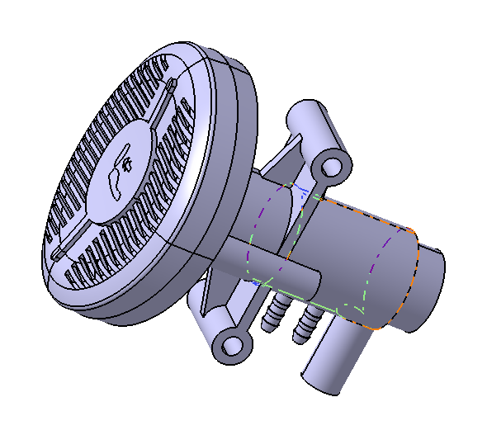 |  |  | 1 | BPC0010351 |  |  | 速降气阀总成 |  |  | 重汽座椅速降气阀总成 |  |  |  |  | 1 |  |  | 暂无图纸
 |  |  | 2
 |  |  | 3
 |  |  | 4
 |  |  | 5
 |  |  | 6
变更履历
No | 日期 |  | 版本 | 零件号 | 零件名称 | 变更内容 |  | 变更原因 | 变更来源 |  | No | 日期 | 零件号 | 零件名称 | 变更内容 |  | 变更原因 |  | 变更来源
1 | 25.07.22 |  | A | BPC0010351 | 速降气阀总成 | 初版下发 |  | —— | ——

